상품제안서
아이리버 2in1 도킹형 보조배터리 5000mAh | 상품코드: S27622

 |  |  |  |  |  |  | 02-713-8555 | www.synergygift.co.kr
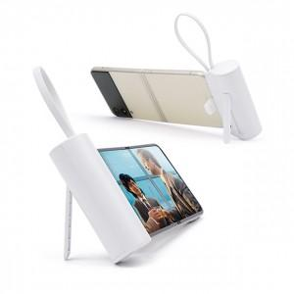 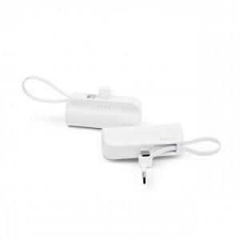 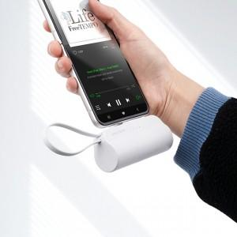

【상세/제작정보】 | <p><span style="font-size: 14pt;">※ 도킹C / 케이블C 단종입니다.</span></p><p>&nbsp;</p><p><span style="font-size: 14pt;">※ 운임비 별도 발생 됩니다.</span></p>

【인쇄/포장옵션】 | 레이저 / 포장지포장

【공급단가】 | 수량 | 30~ | 100~ | 300~ | 1,000~ | 3,000~
*VAT별도 | 도킹C/케이블8핀 | 9,100원 | 8,650원 | 8,300원 | 7,950원 | 7,800원
 | 도킹C/케이블C - 단종 | 0원 | 0원 | 0원 | 0원 | 0원

【상품 URL】 | https://www.synergygift.co.kr:443/src/goods_detail.php?gdno=27622

